Задача №3
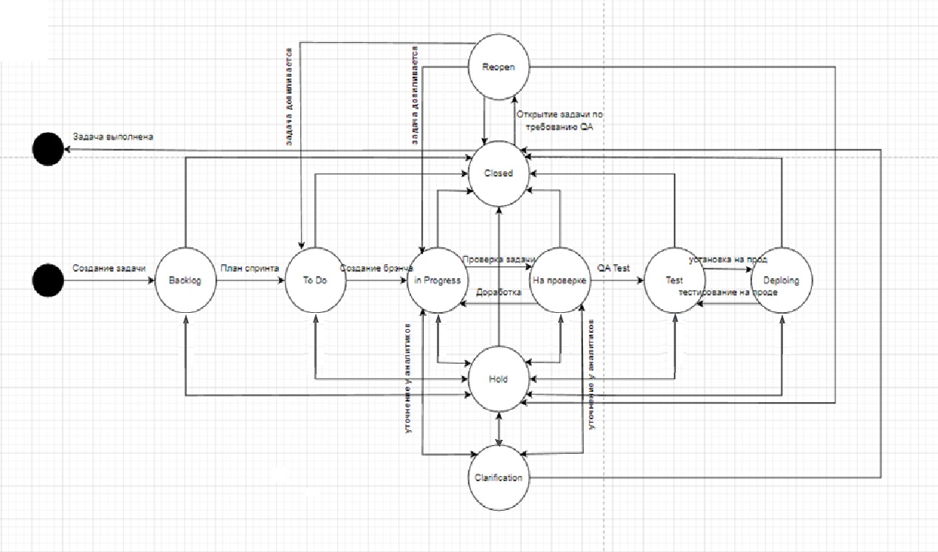
 |  | Backlog | To do | In Progress | Review | Hold | On prod | Test | Closed | Clarification | Reopen
Продакт оунер Василий решил законфигурить workflow в JiRA на своём новом проекте. Инженер поддержки получил следующую задачу: • При заведении новой задачи она кладётся в Backlog • При планировании спринта задачи переводятся в To Do с добавлением ссылки на спринт • При создании бранча для задачи статус переводится в In-Progress • В любой момент задача может встать на Hold • После завершения работы другой разработчик перепроверяют задачу • Если найдены замечания или недочеты, то задача возвращается в предыдущий статус • После прохождения ревью задача проверяется QA-специалистом на тестовой среде • После проверки на тестовой среде задача деплоится на прод, где команда тестирования вновь проверяет задачу • После этого задача закрывается • В любой момент времени можно закрыть задачу После того, как JiRA-инженер начал работу, ему пришли следующие правки: • «Аналитики жалуются, что разработчики кидают задачи в Hold на их команду для утонения. Добавьте статус Clarification исключительно для команды разработки!» • «Тестеры немного лютуют и хотят реопать задачи! Причем потом задача вешается в работу на разработчика» | Backlog
 | To do (dev)
 | In Progress (dev)
 | Review (dev)
 | Hold (analyst)
 | On prod (test)
 | Test (test)
 | Closed
 | Clarification (dev)
 | Reopen (test, analyst)

 | Всего | 90
 | Позитивных | 39
 | Негативных | 51

